MAYO 2026
Boletín de Coyuntura Turística
de Castilla y León

 |  |  |  | MAYO 2026







I MOVIMIENTO DE VIAJEROS

1.- DATOS GENERALES DE CASTILLA Y LEÓN

 |  |  | VIAJEROS ESPAÑOLES |  |  |  | 588,398
 |  |  | VIAJEROS EXTRANJEROS |  |  |  | 243,614
 |  |  | TOTAL VIAJEROS |  |  |  | 832,012
 |  |  | PERNOCTACIONES ESPAÑOLES |  |  |  | 960,994
 |  |  | PERNOCTACIONES EXTRANJEROS |  |  |  | 358,911
 |  |  | TOTAL PERNOCTACIONES |  |  |  | 1,319,905
 |  |  | GRADO DE OCUPACION |  |  |  | 26.87%
 |  |  | ESTANCIA MEDIA |  |  |  | 1.59

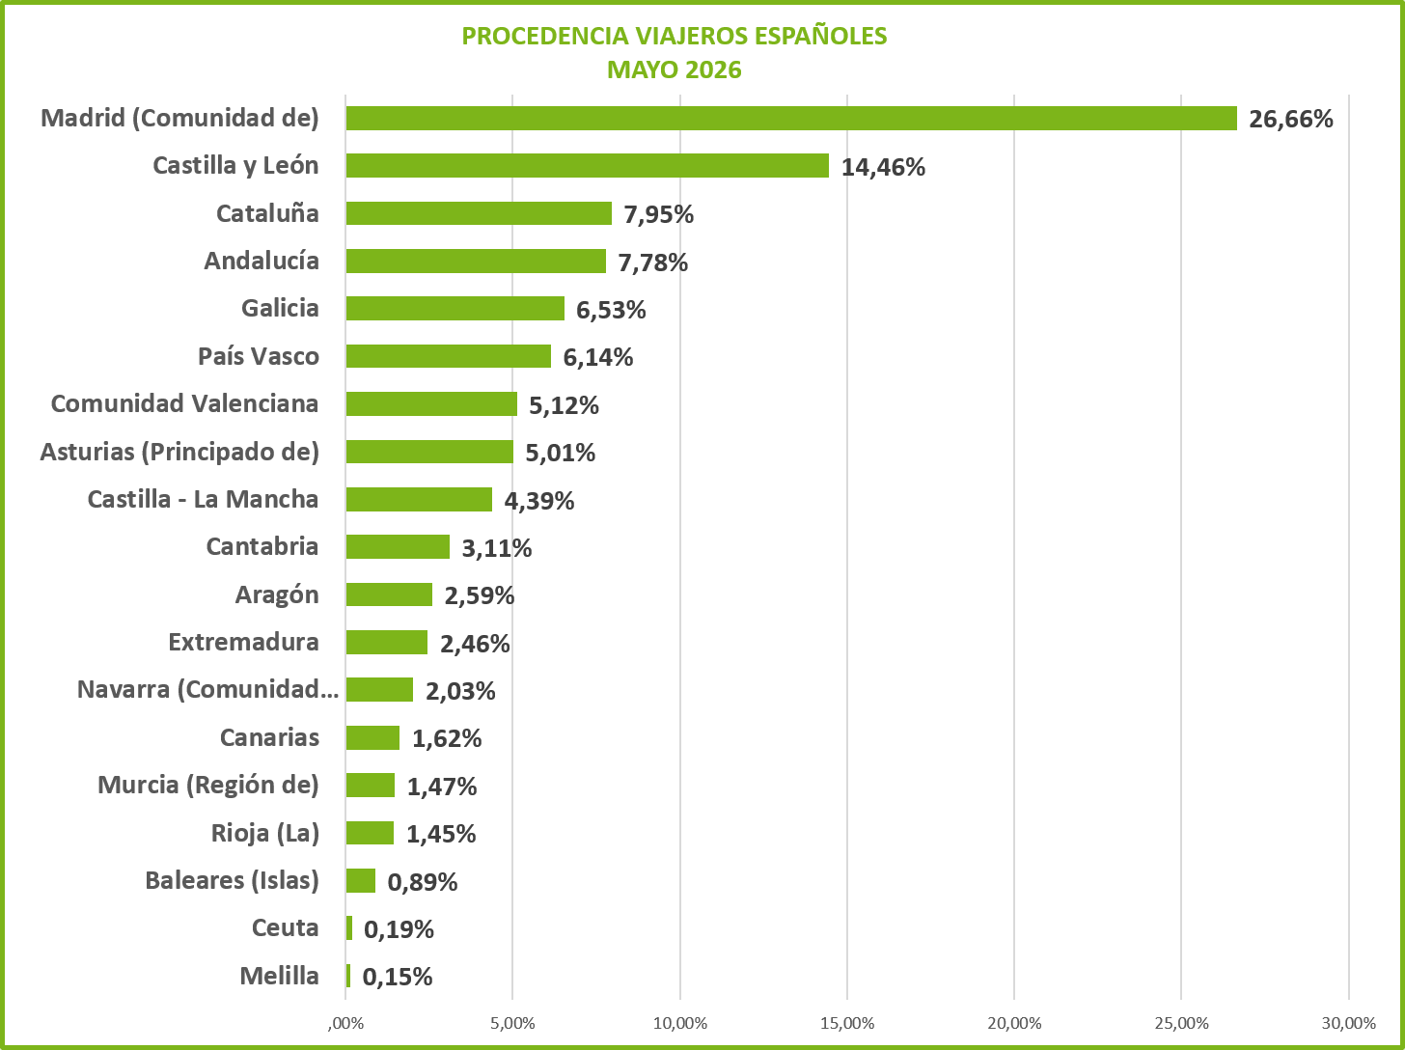

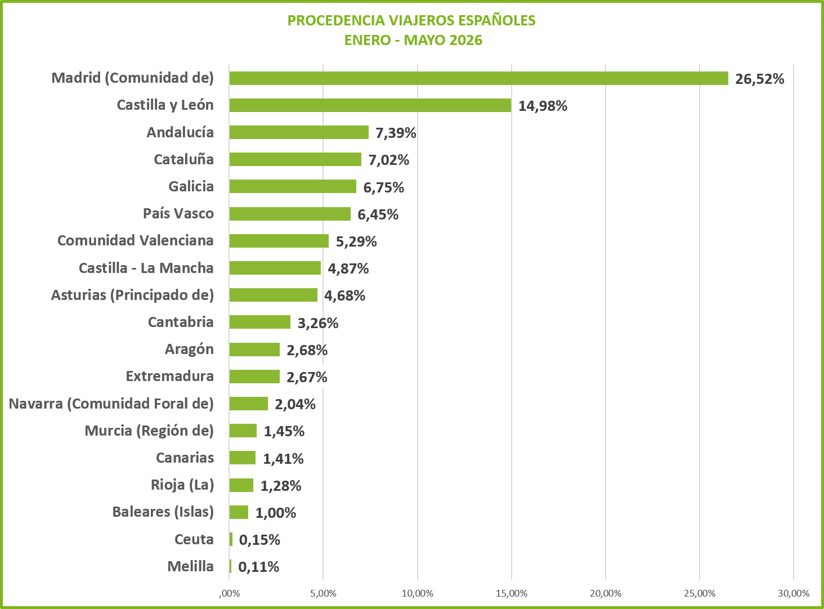

 |  |  |  |  |  |  |  |  |  |  | 1
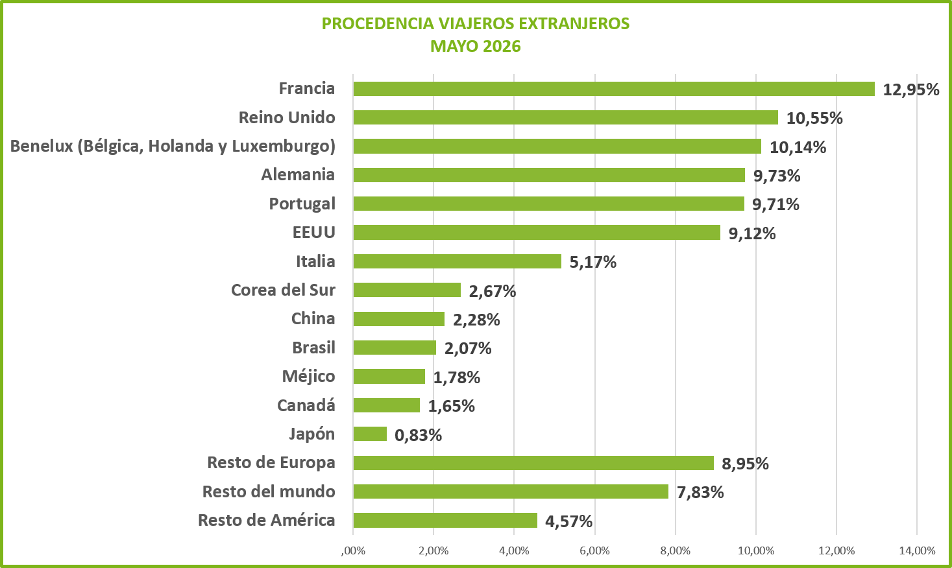
PROCEDENCIA DE LOS VIAJEROS ESPAÑOLES PERIODO ACUMULADO DE ENERO A DICIEMBRE 2015
Melilla | 0.0012192386203
Ceuta | 0.0015256775077
Baleares (Islas) | 0.0085609098896
Canarias | 0.01079918351
Rioja (La) | 0.011987232603
Murcia (Región de) | 0.014108320698
Navarra (Comunidad Foral de) | 0.018189098686
Extremadura | 0.022376691923
Aragón | 0.022655723616
Cantabria | 0.030172333121
Castilla - La Mancha | 0.039865601808
Comunidad Valenciana | 0.054241172969
Asturias (Principado de) | 0.055203832686
Galicia | 0.065421462059
País Vasco | 0.071166090667
Cataluña | 0.071694403887
Andalucía | 0.080085352063
Castilla y León | 0.14386171103
Madrid (Comunidad de) | 0.27686595917

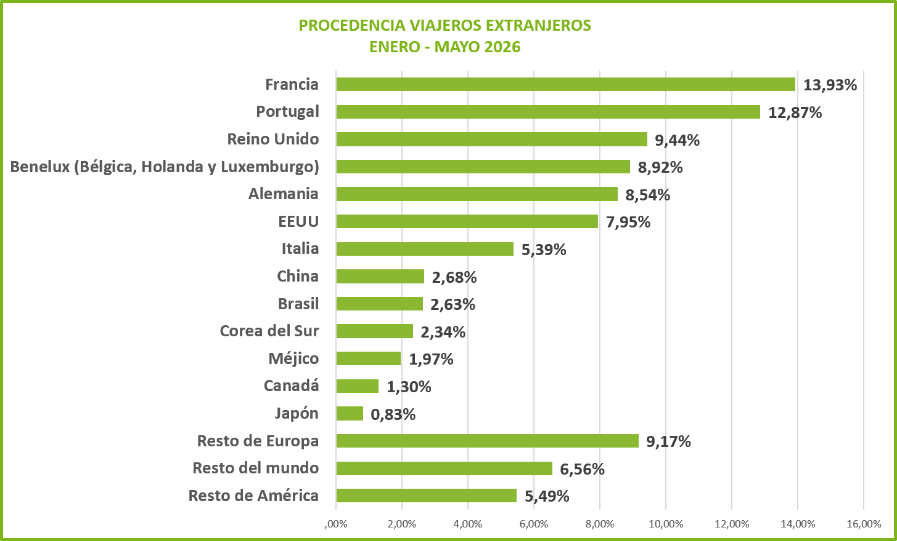

1a.- DATOS POR PROVINCIAS

 | ÁVILA | BURGOS | LEON | PALENCIA | SALAMANCA | SEGOVIA | SORIA | VALLADOLID | ZAMORA | TOTAL
Nº VIAJEROS | 81,028 | 142,466 | 149,890 | 42,451 | 144,398 | 92,087 | 43,796 | 97,935 | 37,961 | 832,012
VIAJEROS ESPAÑOLES | 69,846 | 85,547 | 87,873 | 28,708 | 94,498 | 75,559 | 38,755 | 75,782 | 31,830 | 588,398
VIAJEROS EXTRANJEROS | 11,182 | 56,919 | 62,017 | 13,743 | 49,900 | 16,528 | 5,041 | 22,153 | 6,131 | 243,614
Nº DE PERNOCTAC. | 126,252 | 212,355 | 226,255 | 66,363 | 226,908 | 150,846 | 80,174 | 169,324 | 61,428 | 1,319,905
PERNOCT. ESPAÑOLES | 109,965 | 135,351 | 143,152 | 49,952 | 148,820 | 123,584 | 71,626 | 125,593 | 52,951 | 960,994
PERNOCT. EXTRANJEROS | 16,287 | 77,004 | 83,103 | 16,411 | 78,088 | 27,262 | 8,548 | 43,731 | 8,477 | 358,911
GRADO OCUPACION | 18.98% | 26.53% | 27.84% | 28.37% | 32.91% | 28.87% | 16.74% | 36.85% | 24.63% | 26.87%
ESTANCIA MEDIA | 1.56 | 1.49 | 1.51 | 1.56 | 1.57 | 1.64 | 1.83 | 1.73 | 1.62 | 1.59
ESTANCIA M. ESPAÑOLES | 1.57 | 1.58 | 1.63 | 1.74 | 1.57 | 1.64 | 1.85 | 1.66 | 1.66 | 1.63
ESTANCIA M. EXTRANJEROS | 1.46 | 1.35 | 1.34 | 1.19 | 1.56 | 1.65 | 1.70 | 1.97 | 1.38 | 1.47

DISTRIBUCION PROVINCIAL DEL Nº DE VIAJEROS
DISTRIBUCIÓN PROVINCIAL DEL Nº DE PERNOCTACIONES

 |  |  |  |  |  |  |  |  |  |  | 2
1B.- COMPARACIONES MAYO 2025 Y MAYO 2026

COMPARATIVA VIAJEROS
PERIODO | V. ESPAÑOLES |  | V. EXTRANJEROS |  | TOTAL VIAJEROS
MAYO 2025 | 614,863 |  | 293,629 |  | 908,492
MAYO 2026 | 588,398 |  | 243,614 |  | 832,012
VARIACIÓN | -4.30% |  | -17.03% |  | -8.42%

VIAJEROS
 | MAYO 2025 | MAYO 2026
V. ESPAÑOLES | 614,863 | 588,398
V. EXTRANJEROS | 293,629 | 243,614
TOTAL VIAJEROS | 908,492 | 832,012

COMPARACIÓN PROVINCIAL DEL Nº DE VIAJEROS
PERIODO | ÁVILA | BURGOS | LEON | PALENCIA | SALAMANCA | SEGOVIA | SORIA | VALLADOLID | ZAMORA | TOTAL
MAYO 2025 | 89,994 | 170,241 | 174,181 | 56,037 | 147,212 | 89,173 | 44,135 | 103,428 | 34,091 | 908,492
MAYO 2026 | 81,028 | 142,466 | 149,890 | 42,451 | 144,398 | 92,087 | 43,796 | 97,935 | 37,961 | 832,012
VARIACIÓN | -9.96% | -16.32% | -13.95% | -24.24% | -1.91% | 3.27% | -0.77% | -5.31% | 11.35% | -8.42%
VIAJEROS

COMPARATIVA PERNOCTACIONES
PERIODO | P. ESPAÑOLES |  | P. EXTRANJEROS |  | T. PERNOCTACIONES |  | GRADO OCUPACIÓN
MAYO 2025 | 1,023,855 |  | 400,026 |  | 1,423,881 |  | 28.07%
MAYO 2026 | 960,994 |  | 358,911 |  | 1,319,905 |  | 26.87%
VARIACIÓN | -6.14% |  | -10.28% |  | -7.30% |  | -4.25%

PERNOCTACIONES
 | MAYO 2025 | MAYO 2026
P. ESPAÑOLES | 1,023,855 | 960,994
P. EXTRANJEROS | 400,026 | 358,911
T. PERNOCTACIONES | 1,423,881 | 1,319,905

COMPARACIÓN PROVINCIAL DEL Nº DE PERNOCTACIONES
PERIODO | ÁVILA | BURGOS | LEON | PALENCIA | SALAMANCA | SEGOVIA | SORIA | VALLADOLID | ZAMORA | TOTAL
MAYO 2025 | 137,216 | 241,767 | 247,512 | 88,663 | 251,663 | 147,890 | 86,384 | 170,704 | 52,082 | 1,423,881
MAYO 2026 | 126,252 | 212,355 | 226,255 | 66,363 | 226,908 | 150,846 | 80,174 | 169,324 | 61,428 | 1,319,905
VARIACIÓN | -7.99% | -12.17% | -8.59% | -25.15% | -9.84% | 2.00% | -7.19% | -0.81% | 17.94% | -7.30%

PERNOCTACIONES

 |  |  |  |  |  |  |  |  |  |  | 3
1C.- COMPARACIONES DE DATOS ACUMULADOS DE ENERO - MAYO 2025 - 2026

COMPARATIVA VIAJEROS
PERIODO | V. ESPAÑOLES |  | V. EXTRANJEROS |  | TOTAL VIAJEROS
ENERO - MAYO 2025 | 2,395,560 |  | 760,693 |  | 3,156,253
ENERO - MAYO 2026 | 2,314,103 |  | 700,553 |  | 3,014,656
VARIACIÓN | -3.40% |  | -7.91% |  | -4.49%

VIAJEROS
 | ENERO - MAYO 2025 | ENERO - MAYO 2026
V. ESPAÑOLES | 2,395,560 | 2,314,103
V. EXTRANJEROS | 760,693 | 700,553
TOTAL VIAJEROS | 3,156,253 | 3,014,656

COMPARACIÓN PROVINCIAL DEL Nº DE VIAJEROS
PERIODO | ÁVILA | BURGOS | LEON | PALENCIA | SALAMANCA | SEGOVIA | SORIA | VALLADOLID | ZAMORA | TOTAL
ENERO - MAYO 2025 | 316,196 | 556,494 | 502,658 | 153,654 | 570,459 | 373,907 | 160,548 | 395,255 | 127,082 | 3,156,253
ENERO - MAYO 2026 | 293,190 | 523,059 | 474,059 | 142,006 | 542,605 | 367,459 | 161,849 | 381,771 | 128,658 | 3,014,656
VARIACIÓN | -7.28% | -6.01% | -5.69% | -7.58% | -4.88% | -1.72% | 0.81% | -3.41% | 1.24% | -4.49%

VIAJEROS

 |  |  |  |  |  |  |  |  |  |  | 4
COMPARATIVA PERNOCTACIONES
PERIODO | P. ESPAÑOLES |  | P. EXTRANJEROS |  | T. PERNOCTACIONES |  | GRADO OCUPACIÓN
ENERO - MAYO 2025 | 3,914,059 |  | 1,096,398 |  | 5,010,457 |  | 22.73%
ENERO - MAYO 2026 | 3,806,740 |  | 1,049,893 |  | 4,856,633 |  | 22.37%
VARIACIÓN | -2.74% |  | -4.24% |  | -3.07% |  | -1.60%

PERNOCTACIONES
 | ENERO - MAYO 2025 | ENERO - MAYO 2026
P. ESPAÑOLES | 3,914,059 | 3,806,740
P. EXTRANJEROS | 1,096,398 | 1,049,893
T. PERNOCTACIONES | 5,010,457 | 4,856,633

COMPARACIÓN PROVINCIAL DEL Nº DE PERNOCTACIONES
PERIODO | ÁVILA | BURGOS | LEON | PALENCIA | SALAMANCA | SEGOVIA | SORIA | VALLADOLID | ZAMORA | TOTAL
ENERO - MAYO 2025 | 501,382 | 818,872 | 783,813 | 253,935 | 919,806 | 578,038 | 289,404 | 662,772 | 202,435 | 5,010,457
ENERO - MAYO 2026 | 475,544 | 812,585 | 754,144 | 237,685 | 878,204 | 558,218 | 284,265 | 647,498 | 208,490 | 4,856,633
VARIACIÓN | -5.15% | -0.77% | -3.79% | -6.40% | -4.52% | -3.43% | -1.78% | -2.30% | 2.99% | -3.07%

PERNOCTACIONES

COMPARATIVA DE DATOS ACUMULADOS DE ENERO A ENERO DE 2015 y 2016 VIAJEROS
 | ENERO a ENERO 2015 | ENERO a ENERO 2016
V. españoles | 253955 | 287036
V. extranjeros | 47637 | 49434
Total viajeros | 301592 | 336470
COMPARATIVA DE DATOS ACUMULADOS DE ENERO A ENERO 2015 y 2016 PERNOCTACIONES
 | ENERO a ENERO 2015 | ENERO a ENERO 2016
P. españoles | 421382 | 465987
P. extranjeros | 74635 | 79219
Total pernoctaciones | 496017 | 545206
HOTELES Y HOSTALES
 |  |  |  |  |  |  |  |  |  |  | 5
2.- ALOJAMIENTOS HOTELEROS

2a.- DATOS POR PROVINCIAS

HOTELES Y HOSTALES
PROVINCIAS | VIAJEROS |  |  | PERNOCTACIONES |  |  | OCUPAC. | EST. MEDIA
 | V.ESP. | V. EXTR. | T. VIAJER. | P. ESP. | P. EXTR. | T. PERNOCT. | % | DIAS
ÁVILA | 38,653 | 7,938 | 46,591 | 56,321 | 11,165 | 67,486 | 44.74% | 1.45
BURGOS | 55,298 | 33,302 | 88,600 | 81,944 | 46,717 | 128,661 | 47.22% | 1.45
LEÓN | 58,721 | 30,508 | 89,229 | 92,105 | 43,494 | 135,599 | 49.40% | 1.52
PALENCIA | 22,194 | 6,308 | 28,502 | 35,847 | 8,105 | 43,952 | 46.92% | 1.54
SALAMANCA | 72,202 | 35,250 | 107,452 | 103,468 | 51,834 | 155,302 | 52.09% | 1.45
SEGOVIA | 42,680 | 11,827 | 54,507 | 60,492 | 18,474 | 78,966 | 46.31% | 1.45
SORIA | 22,364 | 2,977 | 25,341 | 41,697 | 4,184 | 45,881 | 41.78% | 1.81
VALLADOLID | 57,066 | 15,311 | 72,377 | 89,137 | 30,372 | 119,509 | 50.20% | 1.65
ZAMORA | 19,420 | 3,636 | 23,056 | 30,056 | 4,997 | 35,053 | 38.50% | 1.52
TOTAL | 388,598 | 147,057 | 535,655 | 591,067 | 219,342 | 810,409 | 47.70% | 1.51
DISTRIBUCIÓN PROVINCIAL DEL Nº DE PERNOCTACIONES
DISTRIBUCION PROVINCIAL DEL Nº DE VIAJEROS

2B.- COMPARACIONES MAYO 2025 Y MAYO 2026

COMPARATIVA VIAJEROS
PERIODO | VIAJ. ESPAÑOLES |  | VIAJ. EXTRANJEROS. |  | TOTAL VIAJEROS
MAYO 2025 | 408,295 |  | 186,902 |  | 595,197
MAYO 2026 | 388,598 |  | 147,057 |  | 535,655
VARIACIÓN | -4.82% |  | -21.32% |  | -10.00%

VIAJEROS
 | MAYO 2025 | MAYO 2026
VIAJ. ESPAÑOLES | 408,295 | 388,598
VIAJ. EXTRANJEROS. | 186,902 | 147,057
TOTAL VIAJEROS | 595,197 | 535,655

COMPARATIVA PERNOCTACIONES
PERIODO | P. ESPAÑOLES |  | P. EXTRANJEROS |  | T. PERNOCTACIONES |  | GRADO OCUPACIÓN
MAYO 2025 | 634,156 |  | 251,548 |  | 885,704 |  | 50.12%
MAYO 2026 | 591,067 |  | 219,342 |  | 810,409 |  | 47.70%
VARIACIÓN | -6.79% |  | -12.80% |  | -8.50% |  | -4.84%

PERNOCTACIONES
 | MAYO 2025 | MAYO 2026
P. ESPAÑOLES | 634,156 | 591,067
P. EXTRANJEROS | 251,548 | 219,342
T. PERNOCTACIONES | 885,704 | 810,409

 |  |  |  |  |  |  |  |  |  |  | 6
2C.- COMPARACIONES DE DATOS ACUMULADOS DE ENERO - MAYO 2025 - 2026
HOTELES Y HOSTALES
COMPARATIVA VIAJEROS
PERIODO | V. ESPAÑOLES |  | V. EXTRANJEROS |  | TOTAL VIAJEROS
ENERO - MAYO 2025 | 1,667,929 |  | 528,501 |  | 2,196,430
ENERO - MAYO 2026 | 1,587,310 |  | 482,847 |  | 2,070,157
VARIACIÓN | -4.83% |  | -8.64% |  | -5.75%

VIAJEROS
 | ENERO - MAYO 2025 | ENERO - MAYO 2026
V. ESPAÑOLES | 1,667,929 | 1,587,310
V. EXTRANJEROS | 528,501 | 482,847
TOTAL VIAJEROS | 2,196,430 | 2,070,157

COMPARATIVA PERNOCTACIONES
PERIODO | P. ESPAÑOLES |  | P. EXTRANJEROS |  | T. PERNOCTACIONES |  | GRADO OCUPACIÓN
ENERO - MAYO 2025 | 2,556,034 |  | 755,133 |  | 3,311,167 |  | 40.37%
ENERO - MAYO 2026 | 2,440,391 |  | 718,596 |  | 3,158,987 |  | 39.03%
VARIACIÓN | -4.52% |  | -4.84% |  | -4.60% |  | -3.32%

PERNOCTACIONES
 | ENERO - MAYO 2025 | ENERO - MAYO 2026
P. ESPAÑOLES | 2,556,034 | 2,440,391
P. EXTRANJEROS | 755,133 | 718,596
T. PERNOCTACIONES | 3,311,167 | 3,158,987

 |  |  |  |  |  |  |  |  |  |  | 7
3.- PENSIONES
PENSIONES
3a.- DATOS POR PROVINCIAS

PENSIONES
PROVINCIAS | VIAJEROS |  |  | PERNOCTACIONES |  |  | OCUPAC. | EST. MEDIA
 | V.ESP. | V. EXTR. | T. VIAJER. | P. ESP. | P. EXTR. | T. PERNOCT. | % | DIAS
ÁVILA | 218 | 33 | 251 | 291 | 33 | 324 | 12.16% | 1.29
BURGOS | 2,648 | 873 | 3,521 | 4,427 | 1,123 | 5,550 | 26.49% | 1.58
LEÓN | 3,157 | 1,343 | 4,500 | 4,319 | 1,720 | 6,039 | 22.93% | 1.34
PALENCIA | 57 | 186 | 243 | 89 | 190 | 279 | 3.56% | 1.15
SALAMANCA | 829 | 683 | 1,512 | 1,023 | 1,087 | 2,110 | 29.35% | 1.40
SEGOVIA | 1,488 | 363 | 1,851 | 2,283 | 632 | 2,915 | 61.67% | 1.57
SORIA | 580 | 76 | 656 | 878 | 151 | 1,029 | 24.00% | 1.57
VALLADOLID | 1,171 | 524 | 1,695 | 3,676 | 1,158 | 4,834 | 28.63% | 2.85
ZAMORA | 510 | 374 | 884 | 889 | 599 | 1,488 | 19.23% | 1.68
TOTAL | 10,658 | 4,455 | 15,113 | 17,875 | 6,693 | 24,568 | 24.91% | 1.63

DISTRIBUCION PROVINCIAL DEL Nº DE VIAJEROS
DISTRIBUCIÓN PROVINCIAL DEL Nº DE PERNOCTACIONES
 |  |  |  |  |  |  |  |  |  | 0

3B.- COMPARACIONES MAYO 2025 Y MAYO 2026

COMPARATIVA VIAJEROS
PERIODO | VIAJ. ESPAÑOLES |  | VIAJ. EXTRANJEROS. |  | TOTAL VIAJEROS
MAYO 2025 | 14,227 |  | 6,442 |  | 20,669
MAYO 2026 | 10,658 |  | 4,455 |  | 15,113
VARIACIÓN | -25.09% |  | -30.84% |  | -26.88%

VIAJEROS
 | MAYO 2025 | MAYO 2026
VIAJ. ESPAÑOLES | 14,227 | 10,658
VIAJ. EXTRANJEROS. | 6,442 | 4,455
TOTAL VIAJEROS | 20,669 | 15,113

COMPARATIVA PERNOCTACIONES
PERIODO | P. ESPAÑOLES |  | P. EXTRANJEROS |  | T. PERNOCTACIONES |  | GRADO OCUPACIÓN
MAYO 2025 | 21,369 |  | 8,959 |  | 30,328 |  | 32.96%
MAYO 2026 | 17,875 |  | 6,693 |  | 24,568 |  | 24.91%
VARIACIÓN | -16.35% |  | -25.29% |  | -18.99% |  | -24.41%

PERNOCTACIONES
 | MAYO 2025 | MAYO 2026
P. ESPAÑOLES | 21,369 | 17,875
P. EXTRANJEROS | 8,959 | 6,693
T. PERNOCTACIONES | 30,328 | 24,568

 |  |  |  |  |  |  |  |  |  |  | 8
3C.- COMPARACIONES DE DATOS ACUMULADOS DE ENERO - MAYO 2025 - 2026
PENSIONES
COMPARATIVA VIAJEROS
PERIODO | V. ESPAÑOLES |  | V. EXTRANJEROS |  | TOTAL VIAJEROS
ENERO - MAYO 2025 | 40,459 |  | 13,526 |  | 53,985
ENERO - MAYO 2026 | 36,804 |  | 12,411 |  | 49,215
VARIACIÓN | -9.03% |  | -8.24% |  | -8.84%

VIAJEROS
 | ENERO - MAYO 2025 | ENERO - MAYO 2026
V. ESPAÑOLES | 40,459 | 36,804
V. EXTRANJEROS | 13,526 | 12,411
TOTAL VIAJEROS | 53,985 | 49,215

COMPARATIVA PERNOCTACIONES
PERIODO | P. ESPAÑOLES |  | P. EXTRANJEROS |  | T. PERNOCTACIONES |  | GRADO OCUPACIÓN
ENERO - MAYO 2025 | 67,967 |  | 19,843 |  | 87,810 |  | 21.24%
ENERO - MAYO 2026 | 60,525 |  | 19,255 |  | 79,780 |  | 18.56%
VARIACIÓN | -10.95% |  | -2.96% |  | -9.14% |  | -12.60%

PERNOCTACIONES
 | ENERO - MAYO 2025 | ENERO - MAYO 2026
P. ESPAÑOLES | 67,967 | 60,525
P. EXTRANJEROS | 19,843 | 19,255
T. PERNOCTACIONES | 87,810 | 79,780

 |  |  |  |  |  |  |  |  |  |  | 9
4.- TURISMO RURAL
TURISMO RURAL
4a.- DATOS POR PROVINCIAS

TURISMO RURAL
PROVINCIAS | VIAJEROS |  |  | PERNOCTACIONES |  |  | OCUPAC. | EST. MEDIA
 | V.ESP. | V. EXTR. | T. VIAJER. | P. ESP. | P. EXTR. | T. PERNOCT. | % | DIAS
ÁVILA | 12,739 | 849 | 13,588 | 21,257 | 1,375 | 22,632 | 15.26% | 1.67
BURGOS | 11,032 | 6,122 | 17,154 | 18,431 | 6,879 | 25,310 | 18.54% | 1.48
LEÓN | 6,984 | 5,103 | 12,087 | 12,820 | 6,668 | 19,488 | 19.44% | 1.61
PALENCIA | 2,876 | 1,123 | 3,999 | 6,496 | 1,579 | 8,075 | 16.66% | 2.02
SALAMANCA | 6,550 | 1,019 | 7,569 | 12,358 | 1,232 | 13,590 | 12.97% | 1.80
SEGOVIA | 12,460 | 1,432 | 13,892 | 21,331 | 2,410 | 23,741 | 22.64% | 1.71
SORIA | 9,363 | 903 | 10,266 | 15,497 | 1,395 | 16,892 | 16.65% | 1.65
VALLADOLID | 7,180 | 1,810 | 8,990 | 10,726 | 2,784 | 13,510 | 21.78% | 1.50
ZAMORA | 6,273 | 692 | 6,965 | 11,082 | 806 | 11,888 | 17.95% | 1.71
TOTAL | 75,457 | 19,053 | 94,510 | 129,998 | 25,128 | 155,126 | 17.77% | 1.64

DISTRIBUCION PROVINCIAL DEL Nº DE VIAJEROS
DISTRIBUCIÓN PROVINCIAL DEL Nº DE PERNOCTACIONES

4B.- COMPARACIONES MAYO 2025 Y MAYO 2026

COMPARATIVA VIAJEROS
PERIODO | VIAJ. ESPAÑOLES |  | VIAJ. EXTRANJEROS. |  | TOTAL VIAJEROS
MAYO 2025 | 79,375 |  | 19,233 |  | 98,608
MAYO 2026 | 75,457 |  | 19,053 |  | 94,510
VARIACIÓN | -4.94% |  | -0.94% |  | -4.16%

VIAJEROS
 | MAYO 2025 | MAYO 2026
VIAJ. ESPAÑOLES | 79,375 | 75,457
VIAJ. EXTRANJEROS. | 19,233 | 19,053
TOTAL VIAJEROS | 98,608 | 94,510

COMPARATIVA PERNOCTACIONES
PERIODO | PER. ESPAÑOLES |  | PER. EXTRANJEROS |  | T. PERNOCTACIONES |  | OCUPACIÓN
MAYO 2025 | 140,385 |  | 23,914 |  | 164,299 |  | 17.77%
MAYO 2026 | 129,998 |  | 25,128 |  | 155,126 |  | 17.77%
VARIACIÓN | -7.40% |  | 5.08% |  | -5.58% |  | 0.03%

PERNOCTACIONES
 | MAYO 2025 | MAYO 2026
PER. ESPAÑOLES | 140,385 | 129,998
PER. EXTRANJEROS | 23,914 | 25,128
T. PERNOCTACIONES | 164,299 | 155,126

 |  |  |  |  |  |  |  |  |  |  | 10
4C.- COMPARACIONES DE DATOS ACUMULADOS DE ENERO - MAYO 2025 - 2026
TURISMO RURAL
COMPARATIVA VIAJEROS
PERIODO | VIAJ. ESPAÑOLES |  | VIAJ. EXTRANJEROS. |  | TOTAL VIAJEROS
ENERO - MAYO 2025 | 284,280 |  | 44,423 |  | 328,703
ENERO - MAYO 2026 | 285,962 |  | 43,145 |  | 329,107
VARIACIÓN | 0.59% |  | -2.88% |  | 0.12%

VIAJEROS
 | ENERO - MAYO 2025 | ENERO - MAYO 2026
VIAJ. ESPAÑOLES | 284,280 | 285,962
VIAJ. EXTRANJEROS. | 44,423 | 43,145
TOTAL VIAJEROS | 328,703 | 329,107

COMPARATIVA PERNOCTACIONES
PERIODO | P. ESPAÑOLES |  | P. EXTRANJEROS |  | T. PERNOCTACIONES |  | GRADO OCUPACIÓN
ENERO - MAYO 2025 | 508,270 |  | 60,490 |  | 568,760 |  | 13.27%
ENERO - MAYO 2026 | 501,062 |  | 62,271 |  | 563,333 |  | 13.89%
VARIACIÓN | -1.42% |  | 2.94% |  | -0.95% |  | 4.71%

PERNOCTACIONES
 | ENERO - MAYO 2025 | ENERO - MAYO 2026
P. ESPAÑOLES | 508,270 | 501,062
P. EXTRANJEROS | 60,490 | 62,271
T. PERNOCTACIONES | 568,760 | 563,333

 |  |  |  |  |  |  |  |  |  |  | 11
5.- CAMPING
CAMPING
5a.- DATOS POR PROVINCIAS

CAMPING
PROVINCIAS | VIAJEROS |  |  | PERNOCTACIONES |  |  | OCUPAC. | EST. MEDIA
 | V.ESP. | V. EXTR. | T. VIAJER | P. ESP. | P. EXTR. | T. PERNOCT. | % | DIAS
ÁVILA | 3,979 | 366 | 4,345 | 6,976 | 701 | 7,677 | 5.72% | 1.77
BURGOS | 1,829 | 4,546 | 6,375 | 3,355 | 6,915 | 10,270 | 6.28% | 1.61
LEÓN | 2,381 | 2,416 | 4,797 | 5,333 | 4,516 | 9,849 | 5.48% | 2.05
PALENCIA | 364 | 208 | 572 | 727 | 496 | 1,223 | 4.22% | 2.14
SALAMANCA | 1,765 | 6,908 | 8,673 | 5,152 | 13,118 | 18,270 | 13.50% | 2.11
SEGOVIA | 1,252 | 1,431 | 2,683 | 2,684 | 2,709 | 5,393 | 10.69% | 2.01
SORIA | 2,202 | 658 | 2,860 | 4,652 | 1,230 | 5,882 | 3.10% | 2.06
VALLADOLID | 1,107 | 2,721 | 3,828 | 2,597 | 4,564 | 7,161 | 17.96% | 1.87
ZAMORA | 220 | 170 | 390 | 370 | 241 | 611 | 3.06% | 1.57
TOTAL | 15,099 | 19,424 | 34,523 | 31,846 | 34,490 | 66,336 | 7.04% | 1.92

DISTRIBUCION PROVINCIAL DEL Nº DE VIAJEROS
DISTRIBUCIÓN PROVINCIAL DEL Nº DE PERNOCTACIONES

5B.- COMPARACIONES MAYO 2025 Y MAYO 2026

COMPARATIVA VIAJEROS
PERIODO | VIAJ. ESPAÑOLES |  | VIAJ. EXTRANJEROS. |  | TOTAL VIAJEROS
MAYO 2025 | 18,460 |  | 20,541 |  | 39,001
MAYO 2026 | 15,099 |  | 19,424 |  | 34,523
VARIACIÓN | -18.21% |  | -5.44% |  | -11.48%

VIAJEROS
 | MAYO 2025 | MAYO 2026
VIAJ. ESPAÑOLES | 18,460 | 15,099
VIAJ. EXTRANJEROS. | 20,541 | 19,424
TOTAL VIAJEROS | 39,001 | 34,523

COMPARATIVA PERNOCTACIONES
PERIODO | PER. ESPAÑOLES |  | PER. EXTRANJEROS |  | T. PERNOCTACIONES |  | OCUPACIÓN
MAYO 2025 | 40,992 |  | 32,685 |  | 73,677 |  | 7.42%
MAYO 2026 | 31,846 |  | 34,490 |  | 66,336 |  | 7.04%
VARIACIÓN | -22.31% |  | 5.52% |  | -9.96% |  | -5.02%

PERNOCTACIONES
 | MAYO 2025 | MAYO 2026
PER. ESPAÑOLES | 40,992 | 31,846
PER. EXTRANJEROS | 32,685 | 34,490
T. PERNOCTACIONES | 73,677 | 66,336

 |  |  |  |  |  |  |  |  |  |  | 12
5C.- COMPARACIONES DE DATOS ACUMULADOS DE ENERO - MAYO 2025 - 2026
CAMPING
COMPARATIVA VIAJEROS
PERIODO | VIAJ. ESPAÑOLES |  | VIAJ. EXTRANJEROS. |  | TOTAL VIAJEROS
ENERO - MAYO 2025 | 52,140 |  | 50,588 |  | 102,728
ENERO - MAYO 2026 | 47,749 |  | 44,153 |  | 91,902
VARIACIÓN | -8.42% |  | -12.72% |  | -10.54%

VIAJEROS
 | ENERO - MAYO 2025 | ENERO - MAYO 2026
VIAJ. ESPAÑOLES | 52,140 | 47,749
VIAJ. EXTRANJEROS. | 50,588 | 44,153
TOTAL VIAJEROS | 102,728 | 91,902

COMPARATIVA PERNOCTACIONES
PERIODO | PER. ESPAÑOLES |  | PER. EXTRANJEROS |  | T. PERNOCTACIONES |  | OCUPACIÓN
ENERO - MAYO 2025 | 103,236 |  | 76,841 |  | 180,077 |  | 5.28%
ENERO - MAYO 2026 | 100,015 |  | 72,799 |  | 172,814 |  | 5.16%
VARIACIÓN | -3.12% |  | -5.26% |  | -4.03% |  | -2.26%

PERNOCTACIONES
 | ENERO - MAYO 2025 | ENERO - MAYO 2026
PER. ESPAÑOLES | 103,236 | 100,015
PER. EXTRANJEROS | 76,841 | 72,799
T. PERNOCTACIONES | 180,077 | 172,814

 |  |  |  |  |  |  |  |  |  |  | 13
6.- ALBERGUES

ALBERGUES
6a.- DATOS POR PROVINCIAS

ALBERGUES
PROVINCIAS | VIAJEROS |  |  | PERNOCTACIONES |  |  | OCUPAC. | EST. MEDIA
 | V.ESP. | V. EXTR. | T. VIAJER | P. ESP. | P. EXTR. | T. PERNOCT. | % | DIAS
ÁVILA | 1,218 | 1,324 | 2,542 | 2,290 | 2,217 | 4,507 | 19.45% | 1.77
BURGOS | 5,584 | 7,644 | 13,228 | 9,191 | 7,839 | 17,030 | 21.93% | 1.29
LEÓN | 7,600 | 20,850 | 28,450 | 9,405 | 23,219 | 32,624 | 35.97% | 1.15
PALENCIA | 1,541 | 5,788 | 7,329 | 2,147 | 5,807 | 7,954 | 33.47% | 1.09
SALAMANCA | 1,268 | 832 | 2,100 | 1,376 | 833 | 2,209 | 10.76% | 1.05
SEGOVIA | 5,385 | 0 | 5,385 | 12,700 | 0 | 12,700 | 34.41% | 2.36
SORIA | 1,665 | 8 | 1,673 | 3,094 | 16 | 3,110 | 22.41% | 1.86
VALLADOLID | 3,825 | 226 | 4,051 | 8,475 | 680 | 9,155 | 30.63% | 2.26
ZAMORA | 273 | 907 | 1,180 | 273 | 907 | 1,180 | 37.49% | 1.00
TOTAL | 28,359 | 37,579 | 65,938 | 48,951 | 41,518 | 90,469 | 28.30% | 1.37

DISTRIBUCION PROVINCIAL DEL Nº DE VIAJEROS
DISTRIBUCIÓN PROVINCIAL DEL Nº DE PERNOCTACIONES

6B.- COMPARACIONES MAYO 2025 Y MAYO 2026

COMPARATIVA VIAJEROS
PERIODO | VIAJ. ESPAÑOLES |  | VIAJ. EXTRANJEROS |  | TOTAL VIAJEROS
MAYO 2025 | 31,380 |  | 46,416 |  | 77,796
MAYO 2026 | 28,359 |  | 37,579 |  | 65,938
VARIACIÓN | -9.63% |  | -19.04% |  | -15.24%

VIAJEROS
 | MAYO 2025 | MAYO 2026
VIAJ. ESPAÑOLES | 31,380 | 28,359
VIAJ. EXTRANJEROS | 46,416 | 37,579
TOTAL VIAJEROS | 77,796 | 65,938

COMPARATIVA PERNOCTACIONES
PERIODO | PERN. ESPAÑOLES |  | PERN. EXTRANJEROS |  | TOTAL PERNOCTACIONES |  | OCUPACIÓN
MAYO 2025 | 57,101 |  | 51,446 |  | 108,547 |  | 31.44%
MAYO 2026 | 48,951 |  | 41,518 |  | 90,469 |  | 28.30%
VARIACIÓN | -14.27% |  | -19.30% |  | -16.65% |  | -9.97%

PERNOCTACIONES
 | MAYO 2025 | MAYO 2026
PERN. ESPAÑOLES | 57,101 | 48,951
PERN. EXTRANJEROS | 51,446 | 41,518
TOTAL PERNOCTACIONES | 108,547 | 90,469

 |  |  |  |  |  |  |  |  |  |  | 14
6C.- COMPARACIONES DE DATOS ACUMULADOS DE ENERO - MAYO 2025 - 2026
ALBERGUES
COMPARATIVA VIAJEROS
PERIODO | VIAJ. ESPAÑOLES |  | VIAJ. EXTRANJEROS. |  | TOTAL VIAJEROS
ENERO - MAYO 2025 | 92,655 |  | 80,781 |  | 173,436
ENERO - MAYO 2026 | 86,768 |  | 73,822 |  | 160,590
VARIACIÓN | -6.35% |  | -8.61% |  | -7.41%

VIAJEROS
 | ENERO - MAYO 2025 | ENERO - MAYO 2026
VIAJ. ESPAÑOLES | 92,655 | 86,768
VIAJ. EXTRANJEROS. | 80,781 | 73,822
TOTAL VIAJEROS | 173,436 | 160,590

COMPARATIVA PERNOCTACIONES
PERIODO | PER. ESPAÑOLES |  | PER. EXTRANJEROS |  | T. PERNOCTACIONES |  | OCUPACIÓN
ENERO - MAYO 2025 | 160,625 |  | 91,263 |  | 251,888 |  | 17.96%
ENERO - MAYO 2026 | 144,245 |  | 84,728 |  | 228,973 |  | 17.45%
VARIACIÓN | -10.20% |  | -7.16% |  | -9.10% |  | -2.80%

PERNOCTACIONES
 | ENERO - MAYO 2025 | ENERO - MAYO 2026
PER. ESPAÑOLES | 160,625 | 144,245
PER. EXTRANJEROS | 91,263 | 84,728
T. PERNOCTACIONES | 251,888 | 228,973

 |  |  |  |  |  |  |  |  |  |  | 15
7.- VIVIENDAS DE USO TURÍSTICO
VIVIENDAS DE USO TURÍSTICO
7a.- DATOS POR PROVINCIAS

VIVIENDAS DE USO TURÍSTICO
PROVINCIAS | VIAJEROS |  |  | PERNOCTACIONES |  |  | OCUPAC. | EST. MEDIA
 | V.ESP. | V. EXTR. | T. VIAJER | P. ESP. | P. EXTR. | T. PERNOCT. | % | DIAS
ÁVILA | 11,566 | 649 | 12,215 | 19,609 | 737 | 20,346 | 12.38% | 1.67
BURGOS | 6,540 | 1,403 | 7,943 | 13,638 | 2,754 | 16,392 | 16.95% | 2.06
LEÓN | 6,495 | 964 | 7,459 | 14,047 | 1,147 | 15,194 | 15.83% | 2.04
PALENCIA | 806 | 25 | 831 | 2,125 | 25 | 2,150 | 9.69% | 2.59
SALAMANCA | 4,337 | 2,161 | 6,498 | 11,388 | 4,679 | 16,067 | 26.69% | 2.47
SEGOVIA | 9,091 | 954 | 10,045 | 17,864 | 1,908 | 19,772 | 16.24% | 1.97
SORIA | 2,029 | 70 | 2,099 | 4,670 | 175 | 4,845 | 12.98% | 2.31
VALLADOLID | 2,797 | 1,298 | 4,095 | 7,331 | 3,857 | 11,188 | 34.11% | 2.73
ZAMORA | 3,704 | 226 | 3,930 | 7,123 | 604 | 7,727 | 17.51% | 1.97
TOTAL | 47,365 | 7,750 | 55,115 | 97,795 | 15,886 | 113,681 | 16.83% | 2.06

DISTRIBUCION PROVINCIAL DEL Nº DE VIAJEROS
ÁVILA | 12,215 | ENERO - ABRIL 2025 | 156,303 | ENERO - ABRIL 2025 |  | ENERO - ABRIL 2025 | 27,142 | ENERO - ABRIL 2025 |  | ENERO - ABRIL 2025 | 183,445 | ENERO - ABRIL 2025 |  | ENERO - ABRIL 2025 | 17.29% | ENERO - ABRIL 2025
BURGOS | 7,943 | ENERO - ABRIL 2026 | 158,713 | ENERO - ABRIL 2026 |  | ENERO - ABRIL 2026 | 31,471 | ENERO - ABRIL 2026 |  | ENERO - ABRIL 2026 | 190,184 | ENERO - ABRIL 2026 |  | ENERO - ABRIL 2026 | 16.73% | ENERO - ABRIL 2026
LEÓN | 7,459
PALENCIA | 831
SALAMANCA | 6,498
SEGOVIA | 10,045
SORIA | 2,099
VALLADOLID | 4,095
ZAMORA | 3,930
DISTRIBUCIÓN PROVINCIAL DEL Nº DE PERNOCTACIONES

7B.- COMPARACIONES MAYO 2025 Y MAYO 2026

COMPARATIVA VIAJEROS
PERIODO | VIAJ. ESPAÑOLES |  | VIAJ. EXTRANJEROS |  | TOTAL VIAJEROS
MAYO 2025 | 44,015 |  | 7,636 |  | 51,651
MAYO 2026 | 47,365 |  | 7,750 |  | 55,115
VARIACIÓN | 7.61% |  | 1.49% |  | 6.71%

VIAJEROS
 | MAYO 2025 | MAYO 2026
VIAJ. ESPAÑOLES | 44,015 | 47,365
VIAJ. EXTRANJEROS | 7,636 | 7,750
TOTAL VIAJEROS | 51,651 | 55,115

COMPARATIVA PERNOCTACIONES
PERIODO | PERN. ESPAÑOLES |  | PERN. EXTRANJEROS |  | TOTAL PERNOCTACIONES |  | OCUPACIÓN
MAYO 2025 | 89,503 |  | 18,484 |  | 107,987 |  | 16.58%
MAYO 2026 | 97,795 |  | 15,886 |  | 113,681 |  | 16.83%
VARIACIÓN | 9.26% |  | -14.06% |  | 5.27% |  | 1.51%

PERNOCTACIONES
 | MAYO 2025 | MAYO 2026
PERN. ESPAÑOLES | 89,503 | 97,795
PERN. EXTRANJEROS | 18,484 | 15,886
TOTAL PERNOCTACIONES | 107,987 | 113,681

 |  |  |  |  |  |  |  |  |  |  | 16
7C.- COMPARACIONES DE DATOS ACUMULADOS DE ENERO - MAYO 2025 - 2026
VIVIENDAS DE USO TURÍSTICO
COMPARATIVA VIAJEROS
PERIODO | V. ESPAÑOLES |  | V. EXTRANJEROS |  | TOTAL VIAJEROS
ENERO - MAYO 2025 | 161,870 |  | 22,409 |  | 184,279
ENERO - MAYO 2026 | 173,105 |  | 20,380 |  | 193,485
VARIACIÓN | 6.94% |  | -9.05% |  | 5.00%

VIAJEROS
 | ENERO - MAYO 2025 | ENERO - MAYO 2026
V. ESPAÑOLES | 161,870 | 173,105
V. EXTRANJEROS | 22,409 | 20,380
TOTAL VIAJEROS | 184,279 | 193,485

COMPARATIVA PERNOCTACIONES
PERIODO | P. ESPAÑOLES |  | P. EXTRANJEROS |  | T. PERNOCTACIONES |  | GRADO OCUPACIÓN
ENERO - MAYO 2025 | 321,275 |  | 52,696 |  | 373,971 |  | 12.61%
ENERO - MAYO 2026 | 358,327 |  | 44,919 |  | 403,246 |  | 13.30%
VARIACIÓN | 11.53% |  | -14.76% |  | 7.83% |  | 5.48%

PERNOCTACIONES
 | ENERO - MAYO 2025 | ENERO - MAYO 2026
P. ESPAÑOLES | 321,275 | 358,327
P. EXTRANJEROS | 52,696 | 44,919
T. PERNOCTACIONES | 373,971 | 403,246

 |  |  |  |  |  |  |  |  |  |  | 17
8.- APARTAMENTOS TURÍSTICOS
APARTAM. TURÍSTICOS
8a.- DATOS POR PROVINCIAS

APARTAMENTOS TURÍSTICOS
PROVINCIAS | VIAJEROS |  |  | PERNOCTACIONES |  |  | OCUPAC. | EST. MEDIA
 | V.ESP. | V. EXTR. | T. VIAJER | P. ESP. | P. EXTR. | T. PERNOCT. | % | DIAS
ÁVILA | 1,473 | 23 | 1,496 | 3,221 | 59 | 3,280 | 7.90% | 2.19
BURGOS | 2,616 | 3,029 | 5,645 | 4,365 | 4,777 | 9,142 | 28.12% | 1.62
LEÓN | 2,535 | 833 | 3,368 | 5,123 | 2,339 | 7,462 | 16.56% | 2.22
PALENCIA | 870 | 105 | 975 | 2,521 | 209 | 2,730 | 30.11% | 2.80
SALAMANCA | 7,547 | 3,047 | 10,594 | 14,055 | 5,305 | 19,360 | 30.65% | 1.83
SEGOVIA | 3,203 | 521 | 3,724 | 6,230 | 1,129 | 7,359 | 22.15% | 1.98
SORIA | 552 | 349 | 901 | 1,138 | 1,397 | 2,535 | 11.34% | 2.81
VALLADOLID | 2,636 | 263 | 2,899 | 3,651 | 316 | 3,967 | 9.93% | 1.37
ZAMORA | 1,430 | 126 | 1,556 | 3,158 | 323 | 3,481 | 20.31% | 2.24
TOTAL | 22,862 | 8,296 | 31,158 | 43,462 | 15,854 | 59,316 | 19.51% | 1.90

DISTRIBUCION PROVINCIAL DEL Nº DE VIAJEROS
DISTRIBUCIÓN PROVINCIAL DEL Nº DE PERNOCTACIONES

8B.- COMPARACIONES MAYO 2025 Y MAYO 2026

COMPARATIVA VIAJEROS
PERIODO | VIAJ. ESPAÑOLES |  | VIAJ. EXTRANJEROS |  | TOTAL VIAJEROS
MAYO 2025 | 19,111 |  | 6,459 |  | 25,570
MAYO 2026 | 22,862 |  | 8,296 |  | 31,158
VARIACIÓN | 19.63% |  | 28.44% |  | 21.85%

VIAJEROS
 | MAYO 2025 | MAYO 2026
VIAJ. ESPAÑOLES | 19,111 | 22,862
VIAJ. EXTRANJEROS | 6,459 | 8,296
TOTAL VIAJEROS | 25,570 | 31,158

COMPARATIVA PERNOCTACIONES
PERIODO | PERN. ESPAÑOLES |  | PERN. EXTRANJEROS |  | TOTAL PERNOCTACIONES |  | OCUPACIÓN
MAYO 2025 | 40,349 |  | 12,990 |  | 53,339 |  | 17.82%
MAYO 2026 | 43,462 |  | 15,854 |  | 59,316 |  | 19.51%
VARIACIÓN | 7.72% |  | 22.05% |  | 11.21% |  | 9.53%

PERNOCTACIONES
 | MAYO 2025 | MAYO 2026
PERN. ESPAÑOLES | 40,349 | 43,462
PERN. EXTRANJEROS | 12,990 | 15,854
TOTAL PERNOCTACIONES | 53,339 | 59,316

 |  |  |  |  |  |  |  |  |  |  | 18
8C.- COMPARACIONES DE DATOS ACUMULADOS DE ENERO - MAYO 2025 - 2026
APARTAM. TURÍSTICOS
COMPARATIVA VIAJEROS
PERIODO | V. ESPAÑOLES |  | V. EXTRANJEROS |  | TOTAL VIAJEROS
ENERO - MAYO 2025 | 96,227 |  | 20,465 |  | 116,692
ENERO - MAYO 2026 | 96,405 |  | 23,795 |  | 120,200
VARIACIÓN | 0.18% |  | 16.27% |  | 3.01%

VIAJEROS
 | ENERO - MAYO 2025 | ENERO - MAYO 2026
V. ESPAÑOLES | 96,227 | 96,405
V. EXTRANJEROS | 20,465 | 23,795
TOTAL VIAJEROS | 116,692 | 120,200

COMPARATIVA PERNOCTACIONES
PERIODO | P. ESPAÑOLES |  | P. EXTRANJEROS |  | T. PERNOCTACIONES |  | GRADO OCUPACIÓN
ENERO - MAYO 2025 | 196,652 |  | 40,132 |  | 236,784 |  | 17.41%
ENERO - MAYO 2026 | 202,175 |  | 47,325 |  | 249,500 |  | 17.32%
VARIACIÓN | 2.81% |  | 17.92% |  | 5.37% |  | -0.52%

PERNOCTACIONES
 | ENERO - MAYO 2025 | ENERO - MAYO 2026
P. ESPAÑOLES | 196,652 | 202,175
P. EXTRANJEROS | 40,132 | 47,325
T. PERNOCTACIONES | 236,784 | 249,500

 |  |  |  |  |  |  |  |  |  |  | 19
II OFERTA

1.- EVOLUCIÓN DE LA OFERTA DE ALOJAMIENTOS

PLAZAS
HOT. HOST. Y PENS. | 69,613
CAMPING | 37,152
TURISMO RURAL | 38,154
ALBERGUES | 15,115
VIVIENDAS | 36,929
APARTAMENTOS | 11,428
MARZO |  |  | AÑO 2025 | AÑO 2026 | VARIACIÓN
HOT. HOST. Y PENS. | ESTABLECIMIENTOS |  | 1,802 | 1,801 | -0.06%
 | PLAZAS |  | 69,754 | 69,613 | -0.20%
CAMPING | ESTABLECIMIENTOS |  | 118 | 119 | 0.85%
 | PLAZAS |  | 37,647 | 37,152 | -1.31%
TURISMO RURAL | ESTABLECIMIENTOS |  | 4,194 | 4,177 | -0.41%
 | PLAZAS |  | 38,172 | 38,154 | -0.05%
ALBERGUES | ESTABLECIMIENTOS |  | 360 | 374 | 3.89%
 | PLAZAS |  | 14,681 | 15,115 | 2.96%
VIVIENDAS | ESTABLECIMIENTOS |  | 5,161 | 5,657 | 9.61%
 | PLAZAS |  | 33,151 | 36,929 | 11.40%
APARTAMENTOS | ESTABLECIMIENTOS |  | 621 | 670 | 7.89%
 | PLAZAS |  | 10,834 | 11,428 | 5.48%
TOTAL | ESTABLECIMIENTOS |  | 12,256 | 12,798 | 4.42%
 | PLAZAS |  | 204,239 | 208,391 | 2.03%

ESTABLECIMIENTOS

 |  |  |  |  |  |  |  |  |  |  | 20
2.- HOTELES, HOSTALES Y PENSIONES

PROVINCIAS | HOTELES |  | HOSTALES |  | PENSIONES |  | TOTAL
 | ESTABLECIMIENTOS | PLAZAS | ESTABLECIMIENTOS | PLAZAS | ESTABLECIMIENTOS | PLAZAS | ESTABLECIMIENTOS | PLAZAS
ÁVILA | 59 | 4,062 | 81 | 1,836 | 10 | 147 | 150 | 6,045
BURGOS | 121 | 7,469 | 108 | 2,646 | 71 | 1,090 | 300 | 11,205
LEÓN | 92 | 6,716 | 193 | 4,364 | 111 | 1,298 | 396 | 12,378
PALENCIA | 36 | 2,235 | 57 | 1,327 | 22 | 274 | 115 | 3,836
SALAMANCA | 107 | 8,827 | 107 | 2,556 | 40 | 513 | 254 | 11,896
SEGOVIA | 64 | 4,430 | 78 | 2,041 | 29 | 358 | 171 | 6,829
SORIA | 44 | 2,318 | 81 | 1,921 | 15 | 184 | 140 | 4,423
VALLADOLID | 75 | 7,085 | 56 | 1,470 | 38 | 745 | 169 | 9,300
ZAMORA | 41 | 2,222 | 50 | 1,204 | 15 | 275 | 106 | 3,701
TOTAL | 639 | 45,364 | 811 | 19,365 | 351 | 4,884 | 1,801 | 69,613

Nº DE ESTABLECIMIENTOS POR PROVINCIAS
 | Hoteles | Hostales | Pensiones
ÁVILA | 51 | 81 | 13
BURGOS | 134 | 116 | 80
LEÓN | 91 | 200 | 118
PALENCIA | 35 | 60 | 24
SALAMANCA | 109 | 110 | 49
SEGOVIA | 62 | 75 | 26
SORIA | 39 | 83 | 22
VALLADOLID | 82 | 64 | 51
ZAMORA | 47 | 55 | 16
DISTRIBUCION DE PLAZAS POR PROVINCIAS

3.- CAMPING

PROVINCIAS | 1ª CATEGORIA |  | 2ª CATEGORIA |  | LUJO |  | TOTAL
 | ESTABLECIMIENTOS | PLAZAS | ESTABLECIMIENTOS | PLAZAS | ESTABLECIMIENTOS | PLAZAS | ESTABLECIMIENTOS | PLAZAS
ÁVILA | 1 | 528 | 13 | 4,510 | 0 | 0 | 14 | 5,038
BURGOS | 3 | 2,238 | 16 | 4,377 | 0 | 0 | 19 | 6,615
LEÓN | 3 | 1,135 | 35 | 7,465 | 0 | 0 | 38 | 8,600
PALENCIA | 0 | 0 | 4 | 1,283 | 0 | 0 | 4 | 1,283
SALAMANCA | 2 | 1,062 | 18 | 4,150 | 0 | 0 | 20 | 5,212
SEGOVIA | 3 | 1,303 | 4 | 657 | 0 | 0 | 7 | 1,960
SORIA | 6 | 5,278 | 2 | 840 | 0 | 0 | 8 | 6,118
VALLADOLID | 3 | 1,248 | 2 | 38 | 0 | 0 | 5 | 1,286
ZAMORA | 0 | 0 | 4 | 1,040 | 0 | 0 | 4 | 1,040
TOTAL | 21 | 12,792 | 98 | 24,360 | 0 | 0 | 119 | 37,152

Nº DE ESTABLECIMIENTOS POR PROVINCIAS
DISTRIBUCION DE PLAZAS POR PROVINCIAS

 |  |  |  |  |  |  |  |  |  |  | 21
4.- ALOJAMIENTOS DE TURISMO RURAL

PROVINCIAS | C.R.A.C. |  | C.R.A |  | H.T.R. |  | POSADAS |  | TOTAL
 | ESTABLEC. | PLAZAS | ESTABLEC. | PLAZAS | ESTABLEC. | PLAZAS | ESTABLEC. | PLAZAS | ESTABLEC. | PLAZAS
ÁVILA | 5 | 47 | 913 | 5,840 | 56 | 1,199 | 23 | 732 | 997 | 7,818
BURGOS | 26 | 218 | 355 | 3,249 | 91 | 1,621 | 16 | 362 | 488 | 5,450
LEÓN | 31 | 249 | 390 | 2,202 | 104 | 1,919 | 8 | 175 | 533 | 4,545
PALENCIA | 2 | 18 | 196 | 1,403 | 40 | 786 | 9 | 197 | 247 | 2,404
SALAMANCA | 12 | 76 | 496 | 3,228 | 54 | 1,045 | 12 | 313 | 574 | 4,662
SEGOVIA | 9 | 80 | 397 | 3,020 | 46 | 910 | 13 | 260 | 465 | 4,270
SORIA | 13 | 113 | 292 | 2,343 | 62 | 1,184 | 17 | 382 | 384 | 4,022
VALLADOLID | 2 | 17 | 160 | 1,210 | 35 | 713 | 13 | 269 | 210 | 2,209
ZAMORA | 3 | 22 | 205 | 1,393 | 55 | 1,006 | 16 | 353 | 279 | 2,774
TOTAL | 103 | 840 | 3,404 | 23,888 | 543 | 10,383 | 127 | 3,043 | 4,177 | 38,154
C.R.A.C.: Casa Rural de Alojamiento Compartido C.R.A.:Casa Rural de Alquiler H.T.R: Hoteles de Turismo Rural

Nº DE ESTABLECIMIENTOS POR PROVINCIAS
DISTRIBUCION DE PLAZAS POR PROVINCIAS

Nº DE ESTABLECIMIENTOS POR MODALIDADES
DISTRIBUCION DEl número de PLAZAS POR modalidades
C.R.A.C. | 103
C.R.A | 3,404
H.T.R. | 543
POSADAS | 127

 |  |  |  |  |  |  |  |  |  |  | 22
5.- ALBERGUES

PROVINCIAS | ALBERG. TUR. SUP. |  | ALBERGUE TURISTICO |  | ALB. TUR. C.S. SUP. |  | ALBERG.TUR. C.S. |  | TOTAL
 | ESTABLEC. | PLAZAS | ESTABLEC. | PLAZAS | ESTABLEC. | PLAZAS | ESTABLEC. | PLAZAS | ESTABLEC. | PLAZAS
ÁVILA | 7 | 561 | 14 | 527 | 0 | 0 | 0 | 0 | 21 | 1,088
BURGOS | 13 | 672 | 38 | 1,741 | 11 | 294 | 20 | 572 | 82 | 3,279
LEÓN | 17 | 930 | 67 | 2,363 | 14 | 447 | 37 | 1,336 | 135 | 5,076
PALENCIA | 9 | 487 | 11 | 214 | 14 | 394 | 8 | 264 | 42 | 1,359
SALAMANCA | 6 | 245 | 14 | 427 | 0 | 0 | 2 | 38 | 22 | 710
SEGOVIA | 3 | 274 | 18 | 1,274 | 0 | 0 | 0 | 0 | 21 | 1,548
SORIA | 1 | 60 | 15 | 581 | 0 | 0 | 1 | 8 | 17 | 649
VALLADOLID | 6 | 352 | 15 | 804 | 0 | 0 | 3 | 93 | 24 | 1,249
ZAMORA | 0 | 0 | 3 | 26 | 0 | 0 | 7 | 131 | 10 | 157
TOTAL | 62 | 3,581 | 195 | 7,957 | 39 | 1,135 | 78 | 2,442 | 374 | 15,115

Nº DE ESTABLECIMIENTOS POR PROVINCIAS
DISTRIBUCION DE PLAZAS POR PROVINCIAS

Nº DE PLAZAS
 | Lujo | 2ª Categoría | 1ª Categoría
Ávila | 0 | 6717 | 528
Burgos | 0 | 4442 | 2769
León | 0 | 7909 | 1135
Palencia | 0 | 1483 | 0
Salamanca | 0 | 4709 | 894
Segovia | 0 | 649 | 1687
Soria | 0 | 888 | 3912
Valladolid | 0 | 38 | 1248
Zamora | 0 | 3356 | 248
6.- VIVIENDAS DE USO TURÍSTICO

PROVINCIAS |  | ÁVILA | BURGOS | LEÓN | PALENCIA | SALAMANCA | SEGOVIA | SORIA | VALLADOLID | ZAMORA | TOTAL
CASA | ESTABLEC. | 449 | 218 | 307 | 67 | 116 | 341 | 119 | 111 | 158 | 1,886
 | PLAZAS | 3,625 | 1,938 | 2,082 | 603 | 856 | 3,517 | 972 | 867 | 1,114 | 15,574
BUNGALÓ | ESTABLEC. | 2 | 3 | 0 | 1 | 1 | 1 | 1 | 0 | 43 | 52
 | PLAZAS | 9 | 12 | 0 | 2 | 4 | 4 | 23 | 0 | 159 | 213
CHALÉ | ESTABLEC. | 209 | 41 | 35 | 12 | 43 | 130 | 11 | 34 | 18 | 533
 | PLAZAS | 2,133 | 364 | 267 | 89 | 398 | 1,285 | 89 | 284 | 164 | 5,073
PISO | ESTABLEC. | 448 | 520 | 858 | 65 | 473 | 117 | 205 | 195 | 268 | 3,149
 | PLAZAS | 2,260 | 2,626 | 4,339 | 287 | 2,355 | 554 | 1,093 | 985 | 1,303 | 15,802
INMUEBLE ANÁLOGO | ESTABLEC. | 5 | 11 | 3 | 1 | 5 | 6 | 0 | 6 | 0 | 37
 | PLAZAS | 90 | 61 | 14 | 5 | 18 | 34 | 0 | 45 | 0 | 267
TOTAL | ESTABLEC. | 1,113 | 793 | 1,203 | 146 | 638 | 595 | 336 | 346 | 487 | 5,657
 | PLAZAS | 8,117 | 5,001 | 6,702 | 986 | 3,631 | 5,394 | 2,177 | 2,181 | 2,740 | 36,929

Nº DE ESTABLECIMIENTOS POR PROVINCIAS
DISTRIBUCION DE PLAZAS POR PROVINCIAS

 |  |  |  |  |  |  |  |  |  |  | 23
7.- APARTAMENTOS TURÍSTICOS

PROVINCIAS |  | ÁVILA | BURGOS | LEÓN | PALENCIA | SALAMANCA | SEGOVIA | SORIA | VALLADOLID | ZAMORA | TOTAL
1 LLAVE | ESTABLEC. | 58 | 53 | 73 | 6 | 126 | 40 | 26 | 41 | 30 | 453
 | PLAZAS | 835 | 979 | 1,363 | 171 | 1,683 | 843 | 421 | 782 | 549 | 7,626
2 LLAVES | ESTABLEC. | 40 | 13 | 15 | 9 | 27 | 23 | 24 | 19 | 8 | 178
 | PLAZAS | 625 | 227 | 304 | 151 | 423 | 443 | 408 | 307 | 82 | 2,970
3 LLAVES | ESTABLEC. | 9 | 2 | 7 | 2 | 3 | 1 | 1 | 4 | 0 | 29
 | PLAZAS | 194 | 22 | 166 | 76 | 41 | 16 | 8 | 172 | 0 | 695
4 LLAVES | ESTABLEC. | 3 | 0 | 0 | 0 | 1 | 0 | 0 | 1 | 0 | 5
 | PLAZAS | 61 | 0 | 0 | 0 | 8 | 0 | 0 | 28 | 0 | 97
- | ESTABLEC. | 0 | 0 | 3 | 0 | 2 | 0 | 0 | 0 | 0 | 5
 | PLAZAS | 0 | 0 | 27 | 0 | 13 | 0 | 0 | 0 | 0 | 40
TOTAL | ESTABLEC. | 110 | 68 | 98 | 17 | 159 | 64 | 51 | 65 | 38 | 670
 | PLAZAS | 1,715 | 1,228 | 1,860 | 398 | 2,168 | 1,302 | 837 | 1,289 | 631 | 11,428

Nº DE ESTABLECIMIENTOS POR PROVINCIAS
DISTRIBUCION DE PLAZAS POR PROVINCIAS

8.- RESTAURANTES

RESTAURANTES | ÁVILA | BURGOS | LEÓN | PALENCIA | SALAMANCA | SEGOVIA | SORIA | VALLADOLID | ZAMORA | TOTAL
ESTABLECIMIENTOS | 634 | 865 | 1,230 | 322 | 764 | 557 | 348 | 944 | 377 | 6,041
PLAZAS | 61,960 | 75,364 | 81,283 | 28,192 | 63,403 | 60,405 | 30,471 | 100,613 | 33,032 | 534,723

Nº DE ESTABLECIMIENTOS POR PROVINCIAS
DISTRIBUCION DE PLAZAS POR PROVINCIAS

 |  |  |  |  |  |  |  |  |  |  | 24
 DIRECCION WEB: BOLETINES DE COYUNTURA TURISTICA
www.turismocastillayleon.com (Banner: Espacio para profesionales > Estudios y Estadísticas)

DEFINICIONES EMPLEADAS

VIAJERO |  | Persona que realiza una o más pernoctaciones seguidas en el mismo alojamiento

PERNOCTACIÓN |  | Ocupación por una persona de una plaza dentro de una jornada hotelera y en un mismo establecimiento.

GRADO DE OCUPACIÓN |  | Relación, en porcentaje, entre el total medio diario de plazas ocupadas en el mes y el total de plazas disponibles.

ESTANCIA MEDIA |  | Relación entre el total de pernoctaciones realizadas y los viajeros entrados.

FICHA TÉCNICA GENERAL

ÁMBITO DE LA INVESTIGACIÓN |  | Comunidad de Castilla y León

UNIVERSO |  | Alojamientos Turísticos Reglados (Alojamientos Hoteleros, Alojamientos de Turismo Rural, Campamentos, Albergues, Viviendas de uso turístico y Apartamentos).

UNIDAD INFORMANTE |  | Director o Gerente del Alojamiento Turístico.

TÉCNICA DE INVESTIGACIÓN |  | Encuestas postal con apoyo de internet, fax y teléfono

PERIODO DE ESTUDIO |  | Mensual

DISEÑO MUESTRAL |  | Muestreo aleatorio estratificado en función de la provincia y el tipo de alojamiento

TAMAÑO Y ERROR MUESTRAL |  | 932 encuestas, fijado un nivel de error máximo para datos globales del 2,0%, en condiciones normales de muestreo (p=q=0,5, sigma=1,64).

FUENTE: CONSEJERIA DE CULTURA Y TURISMO, DIRECCIÓN GENERAL DE TURISMO

Plan Estadístico de Castilla y León 2022-2025: Operación Estadística nº 07012

